Tenses
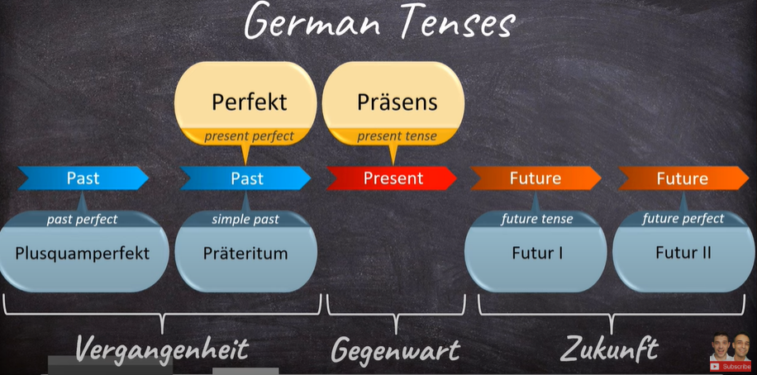
There are total 6 tenses. But there are only two main tenses which we mostly use.
1. Present Tenses
1 Something happening now
2 Duration of an ongoing action
3 General Statements/Regularities
4 Talk about the future

Konjugation
regelmässige / schawche Verben Regular-weak Verbs | No change in konjugation
unregelmässige / starke Verben Irregular-strong Verbs | Verb konjugation changes. aprox 200. words 15 %

Future Tenses
Present tense can be used as a future tense. Future tenses in german, we generally mention the time words which indicates to the listener it is a future action.

2. Present Perfeckt Tenses
1. talking abt sth in past
2. finished actions
3. used mostly in spoken language
4. in private or informal letters

Perfect tense uses two modal verbs sein + haben

1. Haben
Haben is used for:
1. Verbs with accusative objects
2. All reflexive verbs
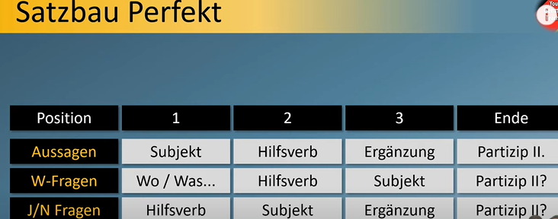
Forming the sentences: 1. Helping Verb = haben and Always changes as per konjugation 2. Main Verb: Changes based on the below listed rules

Regelmäßige Verben:
ge+ third person singular present konjugation machen -- macht (er/sie/es) gemacht Note: if the verbstemm ends with -t/ -d/ -m, then add +e before t. bad -- gebadet atm -- atmet

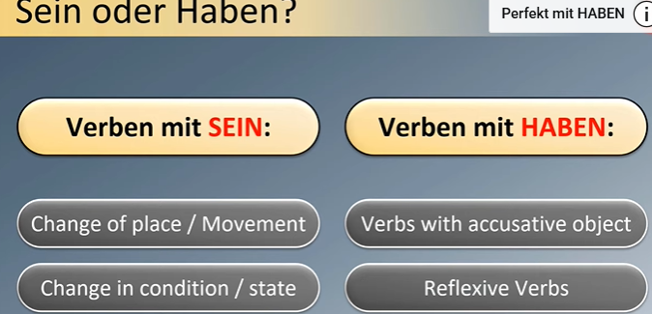
Verben auf -ieren
third person singular present konjugation studieren -- studiert (er/sie/es) was hast du studiert?

Unregelmäßige Verben:
main Verb = ge + en form of PP sehen= habe + gesehen geben = habe + gegeben singen = habe + gesungen (irregular) Make a list of Irregular verbs and remember them. No hard rules followed here.

Trennbare Verben (separable verbs)
main verb: uses er/sie/es form prefix + ge + 3rd person singular form ausmachen = ausgemacht aurugen= angerufen (irregular)

Untrennbare Verben (inseparable verbs)
these look like separable verbs but not. ex: be-, ent-, ge-, ver-
ex. besuchen -- besucht (regular) vergessen -- vegessen (irregular)

2. Sein
Forming the sentences: 1. Helping Verb = sein and Always changes as per konjugation 2. Main Verb:

When to use sein
1. change of place or movement e.g gehen, fahren, kommen, fliegen, laufen
2. change in condition or state e.g einschlafen-fall asleep, aufwachen-wakeup, aufstehen-getup, wachsen-grow, sterben-die
3. Special verbs sein, werden, bleiben, passieren

